Datos de los cables
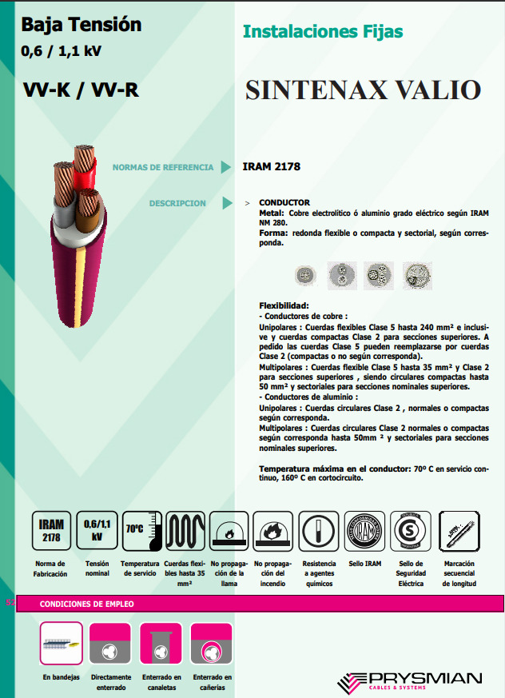
Cable Sintenax Valio VV-K / VV-R con conductores de cobre
UNIPOLAR
Sección nominal [mm²] | Diámetro del conductor [mm] | Espesor nominal de aislación [mm] | Espesor nominal de envoltura [mm] | Diámetro exterior aprox. [mm] | Masa aprox. [Kg/Km] | Resistencia eléctrica máx. a 70°C y 50 Hz. [ohm/km] | Reactancia a 50 Hz. [ohm/km]
1.5
2.5
4 | 2.5 | 1 | 1.4 | 7.6 | 91 | 5.92 | 0.189
6 | 3 | 1 | 1.4 | 8.1 | 114 | 3.95 | 0.18
10 | 3.9 | 1 | 1.4 | 9.1 | 160 | 2.29 | 0.17
16 | 4.9 | 1 | 1.4 | 10 | 227 | 1.45 | 0.162
25 | 7.1 | 1.2 | 1.4 | 12.7 | 346 | 0.933 | 0.154
35 | 8.3 | 1.2 | 1.4 | 13.8 | 447 | 0.663 | 0.15
50 | 9.9 | 1.4 | 1.4 | 15.9 | 612 | 0.462 | 0.147
70 | 12 | 1.4 | 1.4 | 17.6 | 811 | 0.326 | 0.143
95 | 13.5 | 1.6 | 1.5 | 20 | 1037 | 0.248 | 0.142
120 | 16.5 | 1.6 | 1.5 | 22.9 | 1334 | 0.194 | 0.139
150 | 17.5 | 1.8 | 1.6 | 24 | 1634 | 0.156 | 0.139
185 | 20 | 2 | 1.7 | 27.1 | 1985 | 0.129 | 0.139
240 | 24 | 2.2 | 1.8 | 32 | 2611 | 0.0987 | 0.137
300 | 20.7 | 2.4 | 1.9 | 29.8 | 3186 | 0.0754 | 0.14
400 | 23 | 2.6 | 2 | 32.7 | 4008 | 0.0606 | 0.14
500 | 26.4 | 2.8 | 2.1 | 37 | 5213 | 0.0493 | 0.138
630 | 30 | 2.8 | 2.2 | 40.6 | 6581 | 0.0407 | 0.138

TRIPOLAR
Sección nominal [mm²] | Diámetro del conductor [mm] | Espesor nominal de aislación [mm] | Espesor nominal de envoltura [mm] | Diámetro exterior aprox. [mm] | Masa aprox. [Kg/Km] | Resistencia eléctrica máx. a 70°C y 50 Hz. [ohm/km] | Reactancia a 50 Hz. [ohm/km]
1.5 | 1.5 | 0.8 | 1.8 | 10 | 152 | 15.9 | 0.108
2.5 | 2 | 0.8 | 1.8 | 11 | 195 | 9.55 | 0.09995
4 | 2.5 | 1 | 1.8 | 13 | 280 | 5.92 | 0.0991
6 | 3 | 1 | 1.8 | 15 | 356 | 3.95 | 0.0901
10 | 3.9 | 1 | 1.8 | 17 | 509 | 2.29 | 0.086
16 | 5 | 1 | 1.8 | 20 | 786 | 1.45 | 0.0813
25 | 7.1 | 1.2 | 1.8 | 26 | 1270 | 0.933 | 0.078
35 | 8.3 | 1.2 | 1.8 | 28.5 | 1630 | 0.663 | 0.076
50 | 8.1 | 1.4 | 1.8 | 30 | 2075 | 0.464 | 0.0777
70 | 10.9 | 1.4 | 2 | 30 | 2365 | 0.321 | 0.0736
95 | 12.7 | 1.6 | 2.1 | 33 | 3208 | 0.232 | 0.0733
120 | 14.2 | 1.6 | 2.2 | 36 | 3910 | 0.184 | 0.0729
150 | 15.9 | 1.8 | 2.4 | 40 | 4806 | 0.15 | 0.072
185 | 17.7 | 2 | 2.5 | 44 | 5956 | 0.121 | 0.072
240 | 20.1 | 2.2 | 2.7 | 49 | 7729 | 0.0911 | 0.0716
300 | 22.5 | 2.4 | 2.9 | 54 | 9636 | 0.073 | 0.0714

TETRAPOLAR
Sección nominal [mm²] | Diámetro del conductor [mm] | Espesor nominal de aislación [mm] | Espesor nominal de envoltura [mm] | Diámetro exterior aprox. [mm] | Masa aprox. [kg/km] | Resistencia eléctrica máx. a 70°C y 50 Hz. [ohm/km] | Reactancia a 50 Hz. [ohm/km]
1.5 | 1.5 | 0.8 | 1.8 | 11 | 180 | 15.9 | 0.108
2.5 | 2 | 0.8 | 1.8 | 12 | 233 | 9.55 | 0.09995
4 | 2.5 | 1 | 1.8 | 15 | 337 | 5.92 | 0.0991
6 | 3 | 1 | 1.8 | 16 | 433 | 3.95 | 0.0901
10 | 3.9 | 1 | 1.8 | 18 | 627 | 2.29 | 0.086
16 | 5 | 1 | 1.8 | 22 | 992 | 1.45 | 0.0813
25 | 0 | 1.2/1 | 1.8 | 27 | 1430 | 0.933 | 0.078
35 | 0 | 1.2/1 | 1.8 | 29 | 1780 | 0.663 | 0.076
50 | 0 | 1.4/1.2 | 1.9 | 31 | 2355 | 0.464 | 0.0777
70 | 0 | 1.4/1.2 | 2 | 31 | 2742 | 0.321 | 0.0736
95 | 0 | 1.6/1.4 | 2.2 | 35 | 3736 | 0.232 | 0.0733
120 | 0 | 1.6/1.4 | 2.3 | 39 | 4643 | 0.184 | 0.0729
150 | 0 | 1.8/1.4 | 2.4 | 42 | 5546 | 0.15 | 0.072 | Tipo XLPE / EPR (termoestable)
185 | 0 | 2/1.6 | 2.6 | 47 | 6969 | 0.124 | 0.072 | Sección nominal [mm²] | Duración del corto
240 | 0 | 2.2/1.6 | 2.8 | 53 | 8973 | 0.0911 | 0.0716 |  | 0.1 | 0.2 | 0.3 | 0.5 | 1 | 1.5 | 2 | 2.5 | 3
300 | 0 | 2.4/1.8 | 3 | 59 | 11154 | 0.073 | 0.0714 | 1.5 | 0.67 | 0.48 | 0.39 | 0.30 | 0.21 | 0.17 | 0.15 | 0.13 | 0.12
 |  |  |  |  |  |  |  | 2.5 | 1.12 | 0.79 | 0.65 | 0.50 | 0.35 | 0.29 | 0.25 | 0.22 | 0.20
 |  |  |  |  |  |  |  | 4 | 1.80 | 1.27 | 1.03 | 0.80 | 0.57 | 0.46 | 0.40 | 0.36 | 0.33
 | Cables no enterrados |  |  | Cables por conductos | Cables directamente enterrados |  |  | 6 | 2.70 | 1.91 | 1.55 | 1.20 | 0.85 | 0.70 | 0.60 | 0.54 | 0.49
 | Agrupados en superficie, sobre una base y empotrados en aire. Empotrados, embutidos (dentro de un tubo, canal o conducto o grapados sobre una superficie al aire)Capa única en el techo | Una sola capa sobre pared o bandeja no perforada. Capa única sobre los muros o los suelos o bandejas no perforadas | Una sola capa sobre bandeja perforada horizontal o vertical. Capa única sobre bandejas perforadas horizontales o verticales. Capa única sobre escaleras de cables, abrazadera, etc |  |  |  |  | 10 | 4.50 | 3.18 | 2.59 | 2.01 | 1.41 | 1.16 | 1.00 | 0.90 | 0.82
 |  |  |  |  |  |  |  | 16 | 7.2 | 5.0 | 4.1 | 3.2 | 2.2 | 1.8 | 1.6 | 1.4 | 1.3
 |  |  |  |  |  |  |  | 25 | 11.2 | 7.9 | 6.4 | 5.0 | 3.5 | 2.9 | 2.5 | 2.2 | 2.0
 |  |  |  |  |  |  |  | 35 | 15.6 | 11.1 | 9.0 | 7.0 | 4.9 | 4.1 | 3.5 | 3.1 | 2.8
 |  |  |  |  |  |  |  | 50 | 22.4 | 15.9 | 12.9 | 10.0 | 7.1 | 5.8 | 5.0 | 4.5 | 4.1
 |  |  |  |  |  |  |  | 70 | 31.4 | 22.3 | 18.2 | 14.0 | 10.0 | 8.0 | 7.0 | 6.4 | 5.9
 |  |  |  |  |  |  |  | 95 | 42.6 | 30.2 | 24.6 | 19.0 | 13.4 | 11.0 | 9.5 | 8.5 | 7.8
 |  |  |  |  |  |  |  | 120 | 53.8 | 38.1 | 31.0 | 24.0 | 16.8 | 14.0 | 12.0 | 10.6 | 9.7
 |  |  |  |  |  |  |  | 150 | 67.3 | 47.7 | 38.8 | 30.1 | 21.3 | 17.4 | 15.0 | 13.5 | 12.3
 |  |  |  |  |  |  |  | 185 | 83.1 | 58.9 | 47.9 | 37.2 | 26.5 | 21.4 | 18.5 | 16.9 | 15.3
Sección nominal [mm²] | Caño embutido en pared y Caño a la vista | Bandeja no perforada o de fondo sólido | Bandeja perforada | Caño enterrado | Directamente enterrado |  |  | 240 | 108.0 | 76.3 | 62.1 | 48.2 | 34.0 | 27.8 | 24.0 | 21.6 | 19.6
 |  |  |  |  |  |  |  | 300 | 135.2 | 95.3 | 77.6 | 60.2 | 42.2 | 34.8 | 30.0 | 26.8 | 24.3
UNIPOLAR
1.5 | 14 | 17 | 19 | 25 | 29 |  |  | Tipo PVC (termoplástico)
2.5 | 20 | 23 | 26 | 33 | 39 |  |  | Sección nominal [mm²] | Duración del corto
4 | 26 | 31 | 35 | 43 | 51 |  |  |  | 0.1 | 0.2 | 0.3 | 0.5 | 1 | 1.5 | 2 | 2.5 | 3
6 | 33 | 40 | 44 | 53 | 65 |  |  | 0.5 | 182 | 129 | 105 | 81 | 58 | 47 | 41 | 36 | 33
10 | 45 | 55 | 61 | 71 | 88 |  |  | 0.75 | 273 | 193 | 157 | 122 | 86 | 70 | 61 | 55 | 50
16 | 60 | 74 | 82 | 91 | 112 |  |  | 1 | 364 | 257 | 210 | 163 | 115 | 94 | 81 | 73 | 66
25 | 78 | 97 | 104 | 117 | 137 |  |  | 1.5 | 545 | 386 | 315 | 244 | 173 | 141 | 122 | 109 | 98
35 | 97 | 120 | 129 | 140 | 164 |  |  | 2.5 | 909 | 643 | 525 | 407 | 288 | 235 | 203 | 182 | 166
50 | 138 | 146 | 157 | 198 | 234 |  |  | 4 | 1,455 | 1,029 | 840 | 651 | 460 | 376 | 325 | 291 | 266
70 | 184 | 185 | 202 | 263 | 308 |  |  | 6 | 2,182 | 1,543 | 1,260 | 976 | 690 | 488 | 436 | 398 | 364
95 | 242 | 224 | 245 | 344 | 401 |  |  | 10 | 3,637 | 2,571 | 2,100 | 1,626 | 1,150 | 939 | 813 | 727 | 664
120 | 300 | 260 | 285 | 424 | 493 |  |  | 16 | 5,819 | 4,114 | 3,359 | 2,602 | 1,840 | 1,502 | 1,301 | 1,164 | 1,062
150 | 370 | 299 | 330 | 520 | 604 |  |  | 25 | 9,092 | 6,429 | 5,249 | 4,066 | 2,875 | 2,347 | 2,033 | 1,818 | 1,660
185 | 452 | 341 | 378 | 634 | 735 |  |  | 35 | 12,728 | 9,000 | 7,349 | 5,692 | 4,025 | 3,286 | 2,846 | 2,546 | 2,324
240 | 582 | 401 | 447 | 813 | 943 |  |  | 50 | 18,183 | 12,857 | 10,490 | 8,111 | 5,750 | 4,673 | 4,075 | 3,637 | 3,324
300 | 723 | 461 | 516 | 1009 | 1169 |  |  | 70 | 25,456 | 18,000 | 14,661 | 11,384 | 8,050 | 6,573 | 5,692 | 5,091 | 4,637
TRIPOLAR y TETRAPOLAR |  |  |  |  |  |  |  | 95 | 34,548 | 24,429 | 19,946 | 15,450 | 10,925 | 8,920 | 7,725 | 6,910 | 6,330
1.5 | 13 | 15 | 16 | 20 | 25 |  |  | 120 | 43,639 | 30,858 | 25,230 | 19,516 | 13,800 | 11,268 | 9,758 | 8,728 | 7,967
2.5 | 17 | 21 | 22 | 27 | 34 |  |  | 150 | 54,549 | 38,572 | 31,573 | 24,900 | 17,255 | 14,603 | 12,468 | 11,044 | 9,995
4 | 23 | 28 | 30 | 35 | 44 |  |  | 185 | 67,277 | 47,572 | 38,643 | 30,944 | 21,275 | 17,731 | 15,044 | 13,515 | 12,283
6 | 30 | 36 | 37 | 44 | 55 |  |  | 240 | 87,279 | 61,715 | 50,390 | 39,052 | 27,600 | 22,535 | 19,516 | 17,456 | 15,935
10 | 40 | 50 | 52 | 58 | 74 |  |  | 300 | 109,099 | 77,144 | 62,988 | 48,790 | 34,500 | 28,169 | 24,395 | 21,820 | 19,919
16 | 54 | 66 | 70 | 75 | 95
25 | 70 | 84 | 88 | 96 | 117
35 | 86 | 104 | 110 | 115 | 140
50 | 103 | 125 | 133 | 137 | 173
70 | 130 | 160 | 170 | 169 | 211
95 | 156 | 194 | 207 | 201 | 254
120 | 179 | 225 | 240 | 228 | 290
150 | 234 | 260 | 278 | 258 | 325
185 | 281 | 297 | 317 | 289 | 369
240 | 355 | 350 | 374 | 333 | 428
300 | 434 | 403 | 432 | 377 | 484

Tablas de los coeficientes de c
K1 |  | Temperatura ambiente [°C] |  |  |  |  |  |  |  |  |  |  |  |  |  |  |  |  |  | K2 | Factor de corrección por tipo de terreno
 | Aislamiento | -5 | 0 | 5 | 10 | 15 | 20 | 25 | 30 | 35 | 40 | 45 | 50 | 55 | 60 | 65 | 70 | 75 | 80 |  | Resistividad térmica del terreno [K.m/W] | Factor de corrección | Condición del suelo | Condición climática

 | Tipo PVC (termoplástico) | 1.58 | 1.53 | 1.47 | 1.41 | 1.35 | 1.29 | 1.22 | 1.15 | 1.08 | 1.00 | 0.91 | 0.82 | 0.71 | 0.58 |  |  |  |  |  | 0.7 | 1.1 | Muy húmedo | Lluvias continuas
 | Tipo XLPE / EPR (termoestable) | 1.38 | 1.34 | 1.30 | 1.26 | 1.22 | 1.18 | 1.14 | 1.10 | 1.05 | 1.00 | 0.95 | 0.89 | 0.84 | 0.77 | 0.71 | 0.63 | 0.55 | 0.45 |  | 1 | 1 | Húmedo | Lluvias regulares
 |  |  |  |  |  |  |  |  |  |  |  |  |  |  |  |  |  |  |  |  | 1.2 | 0.92
 |  |  |  |  |  |  |  |  |  |  |  |  |  |  |  |  |  |  |  |  | 1.5 | 0.85
K3 |  | Temperatura del terreno [°C] |  |  |  |  |  |  |  |  |  |  |  |  |  |  |  |  |  |  | 2 | 0.75 | Seco | Lluvias aisladas
 | Aislamiento | -5 | 0 | 5 | 10 | 15 | 20 | 25 | 30 | 35 | 40 | 45 | 50 | 55 | 60 | 65 | 70 | 75 | 80 |  | 2.5 | 0.69
 |  |  |  |  |  |  |  |  |  |  |  |  |  |  |  |  |  |  |  |  | 3 | 0.63 | Muy seco | Muy poca o ninguna lluvia
 | Tipo PVC (termoplástico) | 1.3 | 1.26 | 1.21 | 1.16 | 1.11 | 1.06 | 1 | 0.94 | 0.88 | 0.81 | 0.75 | 0.66 | 0.58 | 0.47
 | Tipo XLPE / EPR (termoestable) |  |  |  | 1.11 | 1.08 | 1.05 | 1 | 0.97 | 0.93 | 0.86 | 0.83 | 0.79 | 0.74 | 0.68 | 0.62 | 0.55 | 0.48 | 0.39
 |  |  |  |  |  |  |  |  |  |  |  |  |  |  |  |  |  |  |  | K5 | Factor de corrección por profundidad de instalación

Cables no enterrados |  |  |  |  |  |  |  |  |  |  |  |  |  |  |  |  |  |  |  |  | Profundidad [m] | Factor de corrección
K4 |  | Número de circuitos o cables multiconductores
 | Disposición | 1 | 2 | 3 | 4 | 6 | 9 | 12 | 16 | 20 |  |  |  |  |  |  |  |  |  |  | 0.25 – 0.7 | 1
 |  |  |  |  |  |  |  |  |  |  |  |  |  |  |  |  |  |  |  |  | 0.71 – 0.9 | 0.97
 | Empotrados, embutidos (dentro de un tubo, canal o conducto o grapados sobre una superficie al aire) | 1 | 0.8 | 0.7 | 0.7 | 0.55 | 0.5 | 0.45 | 0.4 | 0.4 |  |  |  |  |  |  |  |  |  |  | 0.91 – 1.10 | 0.95
 |  |  |  |  |  |  |  |  |  |  |  |  |  |  |  |  |  |  |  |  | 1.11 – 1.3 | 0.93
 |  |  |  |  |  |  |  |  |  |  |  |  |  |  |  |  |  |  |  |  | 1.31 – 1.5 | 0.92
 | Capa única sobre los muros o los suelos o bandejas no perforadas | 1 | 0.85 | 0.8 | 0.75 | 0.7 | 0.7 | 0.7 | 0.7 | 0.7 |  |  |  |  |  |  |  |  |  |  | 1.51 – 1.75 | 0.91
 |  |  |  |  |  |  |  |  |  |  |  |  |  |  |  |  |  |  |  |  | 1.96 – 2 | 0.9
 | Capa única en el techo | 0.95 | 0.8 | 0.7 | 0.7 | 0.65 | 0.6 | 0.6 | 0.6 | 0.6 |  |  |  |  |  |  |  |  |  |  | 2.01 – 2.50 | 0.88
 | Capa única sobre bandejas perforadas horizontales o verticales | 1 | 0.9 | 0.8 | 0.75 | 0.75 | 0.7 | 0.7 | 0.7 | 0.7 |  |  |  |  |  |  |  |  |  |  | 2.51 – 3 | 0.87

 | Capa única sobre escaleras de cables, abrazadera, etc | 1 | 0.85 | 0.8 | 0.8 | 0.8 | 0.8 | 0.8 | 0.8 | 0.8

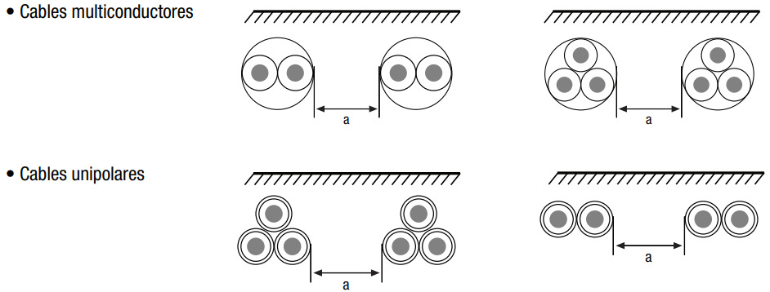
Cables directamente enterrados
K4 |  | Distancia entre cables o grupos (a)
 | Número de circuitos | Nula | Un diámetro de cable |  | 0.07 m | 0.125 m | 0.25 m | 0.5 m

 | 2 | 0.75 | 0.8 |  | 0.85 | 0.85 | 0.87 | 0.9
 | 3 | 0.65 | 0.7 |  | 0.75 | 0.75 | 0.79 | 0.85
 | 4 | 0.6 | 0.6 |  | 0.68 | 0.7 | 0.75 | 0.8
 | 5 | 0.55 | 0.55 |  | 0.64 | 0.65 | 0.72 | 0.8
 | 6 | 0.5 | 0.55 |  | 0.6 | 0.6 | 0.69 | 0.8
 | 8 | 0.48 |  |  | 0.56 |  | 0.66
 | 10 | 0.46 |  |  | 0.53 |  | 0.64

Cables multiconductores en conductos enterrados o cables unipolares en un solo conducto
K4 |  | Distancia entre conductos (a)

 | Número de cables multiconductores o de grupos de 2 o 3 cables unipolares | Nula | 0.25 m | 0.5 m | 1 m

 | 2 | 0.85 | 0.9 | 0.95 | 0.95
 | 3 | 0.75 | 0.85 | 0.9 | 0.95
 | 4 | 0.7 | 0.8 | 0.85 | 0.9
 | 5 | 0.65 | 0.8 | 0.85 | 0.9
 | 6 | 0.6 | 0.8 | 0.8 | 0.9

Cables unipolares enterrados, un cable por conducto
K4 |  | Distancia entre conductos (a)

 | Número de circuitos con dos o tres cables unipolares | Nula | 0.25 m | 0.5 m | 1 m

 | 2 | 0.8 | 0.9 | 0.9 | 0.95
 | 3 | 0.7 | 0.8 | 0.85 | 0.9
 | 4 | 0.65 | 0.75 | 0.8 | 0.9
 | 5 | 0.6 | 0.7 | 0.8 | 0.9
 | 6 | 0.6 | 0.7 | 0.8 | 0.9

 | Los valores indicados para las tablas K4 se aplican para una profundidad de 0.7m y una resistividad térmica de 2.5K.m/W

 |  | Pass: 123

